講師ﾏﾆｭｱﾙ-3日目
D_1502_エクセル入門講座_3_吉川[1]_xlex

エクセル入門講座 2015年2月 （北地区文化センター）
第3回 計算機能
[事前準備] |  |  | ① 「3日目資料」配布確認
時間 |  | 頁 | 内 容 (休憩時間は適宜、途中で10分) | 備考・要点・注意事項
時刻 | 時間
10:00:00 | 00:05 |  | 館挨拶
10:05:00 | 00:40 |  | [第3章] 計算機能を使ってみよう
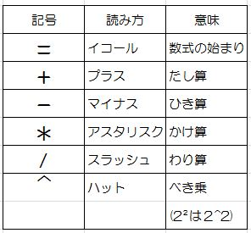
 |  | 197 | 3-1 数式でよく使う記号 | 数式でよく使う記号を説明する

 |  | 198 | 3-2 数式の作り方 | 受講生と一緒に作業しながら説明する
 |  |  |  | IMEをオフ(半角英数にする）にして「＝」を入力
 |  |  |  | ・「９０＋３４０」の答えを[C1]セルに求める
 |  |  |  | ・「A1」又は「B1」セル内容が変わると答えも
１９９ページを参考にしながら
たし算、ひき算、かけ算、わり算を
行う
 |  |  |  | 変わる事を確認する
 |  | 199 |  | ⇒ 配布済みワークシート「数式」を開き、受講生と
 |  |  |  | 一緒に作業、説明する

10:45:00 | 01:10 | 200 | (1)合計を求める | 2章で作成した「贈り物リスト」の合計金額を求める
 |  | 201 | [参考]手順を間違えた時の説明 | 「オートSUM」機能の使用
 |  | 202 | [参考]縦計・横計の説明
 |  | 203 | (2)平均を求める
 |  | 205 | (3)個数を数える
 |  | 207 | (4)最大値、最小値を求める

 |  | 207 | (5)「贈り物リスト」に１行追加 | 「贈り物リスト」に１行追加して自動的に再計算
 |  |  |  | される事を確認
 |  |  | (6)ファイルの保存 | ドキュメントに「贈り物リスト 受講者名」で保存する
 |  |  | 3-3 その他の計算方法 | 配布済みワークシート「数式のコピー」を開き、
 |  | 208 | (1)数式のコピー | 「相対参照」「絶対参照」の説明
 |  | 211 | (2)特殊な数式 | [参考]「F4」キーと「＄」マークの説明(214P)
 |  |  | 「演習①」「演習②」 | 時間があれば適宜、演習①②を作業しながら説明
11:55:00 | 00:05 |  | Q&A・アンケート記入
12:00:00 |  |  | 講座終了

講師ﾏﾆｭｱﾙ-4日目
D_1502_エクセル入門講座_4_吉川[1]_xlex

エクセル入門講座 2015年2月 （北地区文化センター）
第4回 ワークシート、データベース機能
[事前準備] |  |  | ① 「4日目資料」配布確認

時間 |  | 頁 | 内 容 (休憩時間は適宜、途中で10分) | 備考・要点・注意事項
時刻 | 時間
10:00 | 0:05 |  | 館挨拶
10:05 | 0:45 |  | [第4章] ワークシートの使い方
 |  | 219 | (1)ワークシートをコピーする
 |  |  |  | ①コピーしたいワークシート名をクリック
 |  |  |  | ②左手で[Cyrl]キーを押しながら右へドラック
 |  |  |  | （ドラッグ中に表示される▼マークがコピー先を示す）
 |  |  |  | ③ワークシートがコピーされる

 |  | 221 | (2)ワークシートの名前を変える | ①変更したいワークシート名を右クリック
 |  |  |  | ②「名前の変更」をクリック
 |  |  |  | （ワークシートが黒く反転する）
 |  |  |  | ③[IME]を確認、ワークシート名を入力
 |  |  |  | ④[Enter]キーを押してワークシート名を確定
 |  |  |  | （元シートは「贈り物」、コピーしたシートは
 |  |  |  | 「頂き物」と名前を付ける）
 |  | 222 | (3)シート見出しに色をつける | ①変更したいワークシート名を右クリック
 |  |  |  | ②「シート見出しの色」にマウスポインタを合わせ
 |  |  |  | 目的の色をクリック
 |  |  |  | ③ワークシートに色が付く
 |  |  |  | ④「頂き物」シートの見出しに青色の色をつける
 |  | 223 | (4)ワークシートの順番を変える | ①移動したいワークシート名をドラッグ
 |  |  |  | （ドラッグ中に表示される▼マークが移動先を示す）
 |  |  |  | ②目的の位置でドラッグを止める
 |  |  |  | ③ワークシートが移動
 |  | 224 | (5)ワークシートを増やす、減らす
 |  |  | ・ワークシートの削除 | ①いらないワークシートの見出しを右クリック
 |  |  |  | ②「削除」をクリック
 |  |  | ・ワークシートの追加 | ①シート見出しの右にある をクリック
 |  |  |  | ②新しいワークシートが追加
 |  | 220 |  | [参考] ワークシートは何枚でも増やせる
 |  |  |  | 但し、シートが増えすぎるとスクロールして
 |  |  |  | 探す必要がある
10:50 | 1:05 |  | [第5章] データベース機能
 |  | 229 | (1)データを並べ替える | [贈り物ワークシートを使い、氏名を五十音順に並べ変え]
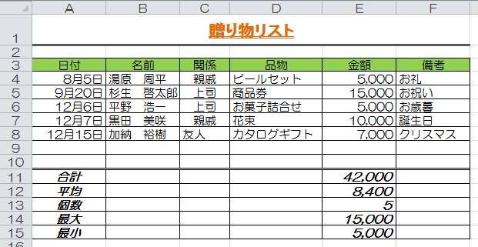
 |  |  |  | ①並べ替えの基準となる列内のいずれかのセルをクリック
 |  |  |  | ②[ホーム]タブ
 |  |  |  | [編集]グループ
 |  |  |  | [並べ替えとフィルター]ボタンをクリック
 |  |  |  | ③[昇順]をクリック ⇒ 五十音順（前から)に並べ替え
 |  |  |  | 同じ要領で
 |  | 230 |  | ・購入金額の高い順に並べ替え
 |  |  |  | ・日付の古い順に並べ替え
 |  | 229 | [参考] 東(あずま)か東(ひがし)か？ | 入力した時の読み情報で並べ替えされる
 |  | 231 | ・昇順と降順の説明
 |  |  |  | 左記「表」を使い、昇順と降順の内容を説明

 |  | 232 | [参考] 贈り物リストのつけ方 | 贈り物リストは日付にこだわらず、最終行に入力、
 |  |  |  | 入力後、並べ替えを行う事で日付順のリストが
 |  | 233 | (2)データを選び出す | 作成出来る事を説明
 |  |  | ・フィルターの設定
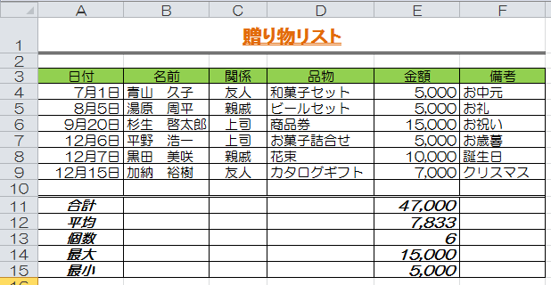
 |  |  |  | ①表の中をクリック
 |  |  |  | ②[ホーム]タブ
 |  |  |  | [編集]グループ
 |  |  |  | [並べ替えとフィルター]ボタンをクリック
 |  |  |  | ③[フィルター]をクリック

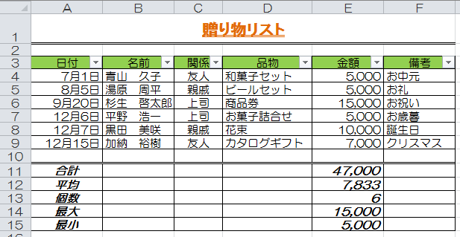

 |  |  |  | ④項目名欄に「▼」ボタンが表示される

 |  |  |  | 設定を解除する時は上記②③の操作を行う

 |  | 234 | ・贈り物ワークシートを使い
 |  |  | 「友人」だけを選び出す
 |  |  |  | ①「関係」欄「▼」ボタンをクリック
 |  |  |  | ②表示される一覧から[すべて選択]をクリックして
 |  |  |  | 「ﾚ」印を外す
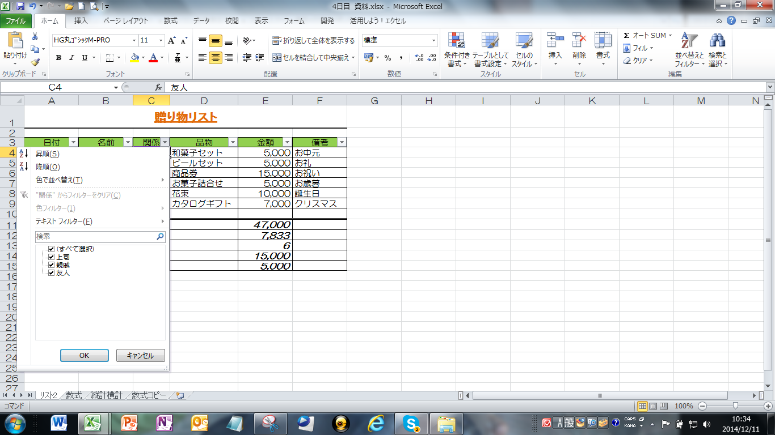

 |  |  |  | ③「友人」をクリックして「OK」
 |  | 235 |  | ④元に戻す⇒条件設定した「 」ボタンクリック
 |  |  |  | ⑤表示される一覧から[すべて選択]をクリックして[OK]
 |  |  | 「演習①」「演習②」 | 時間があれば適宜、演習①②を作業しながら説明
11:55 | 0:05 |  | Q&A・アンケート記入
12:00 |  |  | 講座終了

